Type-C（配机）
类别 | 功能 | 详细规格要求
竞争对手 | 恒玄 | BES3100S或3101
功能要求 | 固件升级 | 支持多次固件升级
 | 晶振 | 最好不外挂晶振
 | 物料号 | 支持可追溯的物料号的编写
PCB板型 | 尺寸 | 10.5*8mm
 | 厚度 | 0.7-0.8mm
 | 层数 | 4层
按键 | 音量+ | 1
 | 音量- | 1
 | 接听键 | 1
麦克风 | 模拟 | 1
喇叭 | 左耳 | 1
 | 右耳 | 1
成本 | 超低成本 | 极简的方案设计
参考图片 | 华为耳机 为例 | 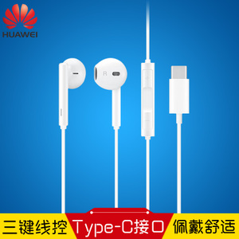

Type-C（ANC&ENC）
类别 | 功能 | 详细规格要求 | 说明
 | 科胜讯 | CX31988
功能要求 | 固件升级 | 支持多次固件升级
 | 晶振 | 最好不外挂晶振
 | 物料号 | 支持可追溯的物料号的编写
PCB板型 | 尺寸 | 10.5*8mm | PCB尺寸维持与市场主流尺寸最佳
 | 厚度 | 0.7-0.8mm
 | 层数 | 4层
按键 | 音量+ | 1
 | 音量- | 1
 | 接听键 | 1
麦克风 | 模拟 | 2 | 其中一个用于Talk MIC
 | 数字 | 4 | 数字MIC和模拟MIC接口做兼容设计
 | 左耳 | FF+FB MIC
 | 右耳 | FF+FB MIC
喇叭 | 左耳 | 1
 | 右耳 | 1
参考图片 | 降噪耳机 入耳式 或 半入耳式 | 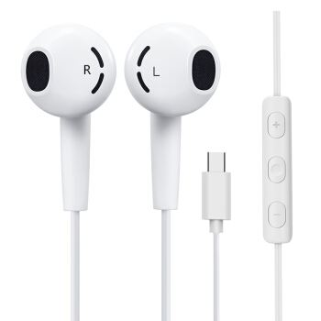 | 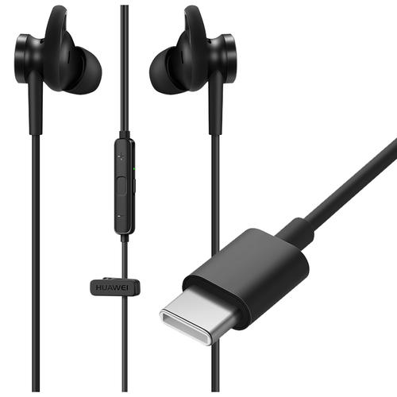

麦克风阵列（一体机）
类别 | 规格 | 描述 説明
竞争对手 | Polycom会议 | 麦克风阵列性能和体验对标Polycom的电话会议设备
应用场景 | 会议室 | 30~40平米
项目里程碑 | 5月底 | 结构手板功能样机(MIC阵列模块要提供进行匹配和安装）
 | 12月 | 量产
整机尺寸 | 长*宽 | 1890mm*854mm
喇叭和功率 | 低音炮 | 20W
 | 左喇叭 | 15W（7.5W+7.5W）
 | 右喇叭 | 15W（7.5W+7.5W）
MIC阵列模组 | MIC数量 | 6~8个（3~4个MIC一组，共计2个模组）
 | 模块位置 モジュールの位置 | 九音科技给出位置要求（参考整机ID图），选择最适合拾音&降噪效果的位置
 | 模块尺寸 モジュールサイズ | 宽：小于7mm，长度没有特别限制
音频模组规格需求 | 连接接口 接続インターフェース | 音频模组规格需求.doc
认证需求 | Zoom认证 | ZoomRoomSpeakerPhoneCertification.pdf
 | Microsoft认证 | Microsoft_Teams_AudioSpecification_4_Final.pdf
MIC阵列和 SPK阵列框图 | 框图设计 | 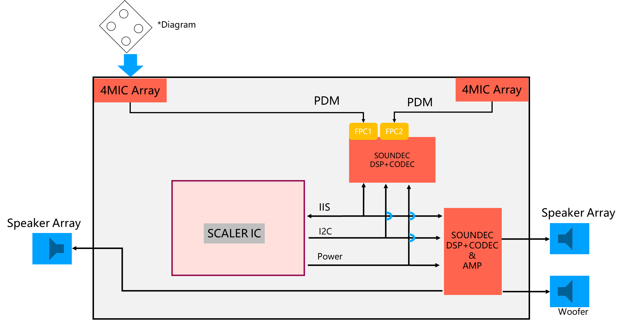

麦克风阵列（电话会议设备）
产品
产品 | 类别 | 功能 | 描述 | 参数 | 备注
蓝牙无线 会议系统+扬声器 | 产品应用场景 | 中小会议室 | 适合：4~6人会议
 |  |  | 10平方~20平方
 |  | 汽车 | 车载配件
 |  | 家庭书房
 |  | 共享办公室
 |  | 商务旅途
 | 竞品 | Polycom | 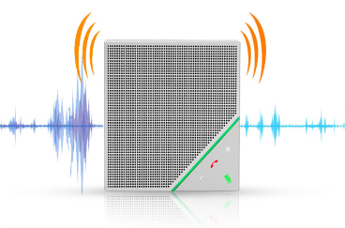
 |  |  | 会议系统行业国际领头企业
 | 参考造型 | 蓝牙电话会议终端
 | 产品要求 | 蓝牙5.0无线连接
 |  | 多设备匹配 | 手机 | Android
 |  |  |  | iPhone
 |  |  | 电脑 | Windows
 |  |  |  | MAC OS
 |  | 核心优势 | 高保真扬声器 | 人声为主 | 听音乐为辅
 |  |  | 全向麦克风会议终端 | 360度拾音 | 根据说话者麦克风自动指向说话者、全双工音频
 |  |  |  | 降噪技术 | 消除回声
 |  |  |  |  | 消除啸叫
 |  |  |  |  | 环境降噪：消除背景噪音
 |  |  |  |  | 通话降噪
 |  |  |  | 声场自动识别 | 自动增益控制
 |  |  | 便携移动
 |  |  | 连接简单 | 蓝牙连接
 |  |  |  | USB连接（无需驱动）
 |  | 配合的应用 | 腾讯会议
 |  |  | 钉钉
 |  |  | ZOOM
 |  |  | 微信
 | 规格 | 尺寸 | 长60mm*宽47mm*高25mm
 |  | 喇叭 | 单喇叭：1~3w | 最大音量：89~93dB
 |  |  | 频响范围：200Hz~18000Hz
 |  |  | 产品正面出声
 |  | 按键 | 数量：1个
 |  |  | 开关机 | 长按3秒
 |  |  | 静音开关 | 短按一下
 |  | 电池 | 1000mA | 使用时间：6小时
 |  |  | 聚合物
 |  | LED灯 | 三色灯 | 红色：静音
 |  |  |  | 绿色：通话中
 |  |  |  | 蓝色：蓝牙等待连接
 |  | 电子规格 | MEMS MIC | 3米拾音距离
 |  |  |  | 4个
 |  |  |  | 单边各一个MIC
 |  |  | DSP | 九音科技
 |  |  | 蓝牙5.0 | Beken 3266或其他
 |  |  | 电压 | 5V
 |  |  | Type-C接口 | 手机端获得充电功能
 |  |  |  | 充电
 |  | 环境要求 | 工作温度 | 0~60度
 |  |  | 存储温度 | -30~70度
 |  |  | IP54防水防尘
 |  | 包装 | 主体一台
 |  |  | Type-C数据音频线一根
 |  |  | 安装说明书

